关系图
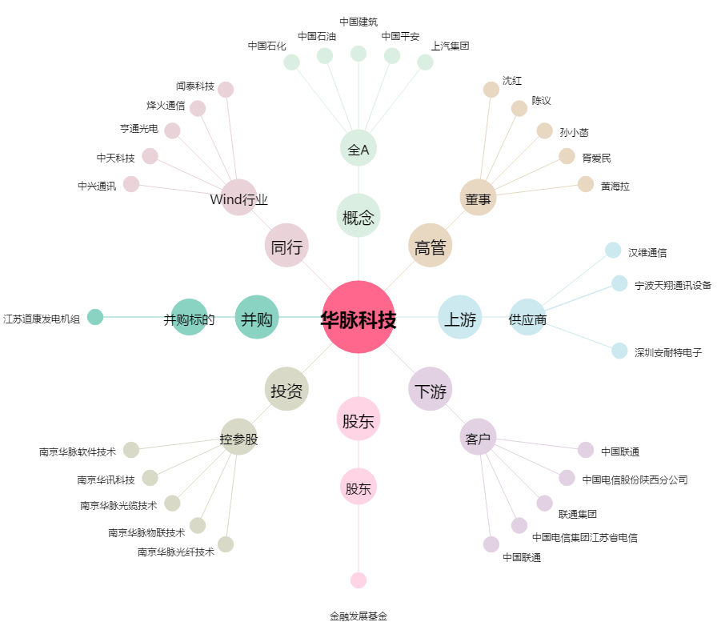
华脉科技[603042.SH] - 关系概览图

